TDSheet
Структура расходов денежных средств

Период: 1 квартал 2020 г.
Отбор: Учреждение = Дума Артемовского городского округа

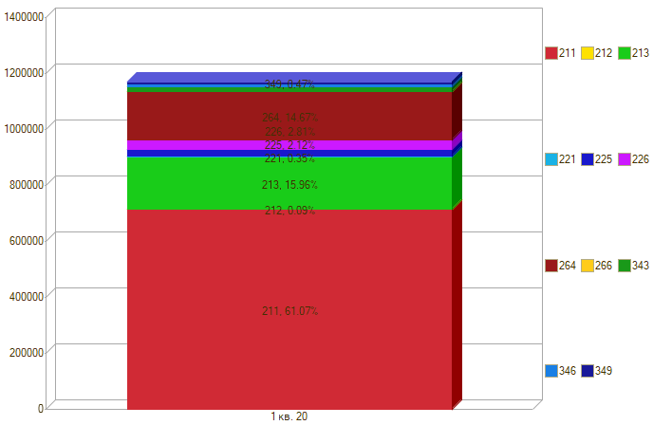

Период \ КЭК | 211, Заработная плата | 212, Прочие несоциальные выплаты персоналу в денежной форме | 213, Начисления на выплаты по оплате труда | 221, Услуги связи | 225, Работы, услуги по содержанию имущества | 226, Прочие работы, услуги | 264, Пенсии, пособия, выплачиваемые работодателями, нанимателями бывшим работникам | 266, Социальные пособия и компенсации персоналу в денежной форме | 343, Увеличение стоимости горюче-смазочных материалов | 346, Увеличение стоимости прочих материальных запасов | 349, Увеличение стоимости прочих материальных запасов однократного применения | ИТОГО

1 кв. 20 | 713,815.51 | 1,000.00 | 186,515.68 | 4,089.16 | 24,830.88 | 27,796.00 | 171,468.27 | 115.00 | 18,827.50 | 8,000.00 | 5,800.00 | 1,162,258.00
Итого | 713,815.51 | 1,000.00 | 186,515.68 | 4,089.16 | 24,830.88 | 27,796.00 | 171,468.27 | 115.00 | 18,827.50 | 8,000.00 | 5,800.00 | 1,162,258.00

